Sheet1
 |  |  | 2016-05-08
 | http://netaatoz.jp/archives/9242595.html
 | 下図の水色の部分の面積は？

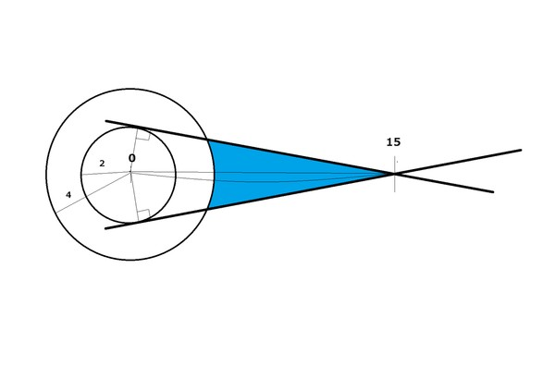

図形１
縦= 2
斜辺= 15

図形2
縦= 2
斜辺= 4

図形3
半径= 4

求める面積= (図形1 –図形2 –図形3) * 2

図形１の横の長さは、SQRT(15^2 – 2^2)で求められる。
14.866068747
ゆえに、(2*SQRT(15^2 – 2^2))/2が図形1の面積となる。
14.866068747

図形2の横の長さは、SQRT(4^2 – 2^2)で求められる。
3.4641016151
ゆえに、(2*SQRT(4^2 – 2^2))/2が図形1の面積となる。
3.4641016151

図形3の面積を求めるには、扇型の内角を求める必要がある。
扇型内角=図形1の内角 – 図形2の内角
 |  | http://keisan.casio.jp/exec/system/1161228775
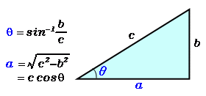
図形1の内角= 180 – 90 – asin(2/15)
82.337744339

図形2の内角= 180 – 90 – asin(2/4)
60

扇型内角は、
22.337744339

図形3は、4*4*3.14*(扇型内角/360)で求められる。
3.1173563211

求める面積は、
16.569221622
と求められる。

